Solicitud gráfica
 | Área: | Matemáticas |  |  | Fecha:
 | Grado: | 7
 | Título del tema: | Longitudes y áreas |  |  | ¿Cuaderno de estudio o recurso? | Recurso
 | Editor: |  |  |  | Motor del recurso | F10B

 | Código guión o recurso: | MA_07_11_REC80 | ← Para determinar este código, visite la hoja de Ayuda
 |  |  |  |  | ESPECIFICACIÓN DE ARCHIVOS A ENTREGAR
Núm. | Archivo Shutterstock o ruta en web | Imagen para: | Tipo | Ubicación de la imagen en el recurso F10B | Nombre imagen SMALL | Tamaño imagen SMALL | Nombre imagen ZOOM | Tamaño imagen ZOOM | Descripción | Observaciones
IMG01 | 243802474 | Recurso F10B | Fotografía | Contenido | MA_07_11_REC80_IMG01.jpg | 0 |  |  |  | 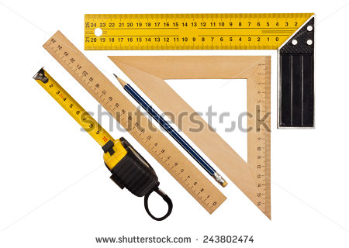
IMG02 | 147338129 | Recurso F10B | Fotografía | Contenido | MA_07_11_REC80_IMG02.jpg | 0 |  |  |  | 
IMG03 | 298103888 | Recurso F10B | Fotografía | Contenido | MA_07_11_REC80_IMG03.jpg | 0 |  |  |  | 
IMG04 | 293262719 | Recurso F10B | Fotografía | Contenido | MA_07_11_REC80_IMG04.jpg | 0 |  |  |  | 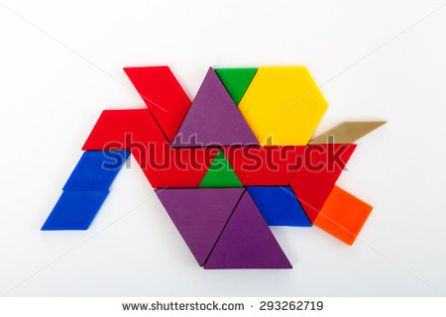
IMG05 | 169782410 | Recurso F10B | Fotografía | Contenido | MA_07_11_REC80_IMG05.jpg | 0 |  |  |  | 
IMG06 | 148435208 | Recurso F10B | Fotografía | Contenido | MA_07_11_REC80_IMG06.jpg | 0 |  |  | únicamente dejar los círculos. Eliminar el texto. | 
IMG07 | 309009536 | Recurso F10B | Fotografía | Contenido | MA_07_11_REC80_IMG07.jpg | 0 |  |  |  | 
IMG08 | 310235162 | Recurso F10B | Fotografía | Contenido | MA_07_11_REC80_IMG08.jpg | 0 |  |  |  | 
IMG09 | 132064211 | Recurso F10B | Fotografía | Contenido | MA_07_11_REC80_IMG09.jpg | 0 |  |  |  | 